Feuil1
Taches de debuggage

Image | Exercice | But de l'exo | Nombre de bugs | Possibilité de combiner | Erreur | Explication | Difficulté du bug | Longueur du code | Qualité du code | Temps | Motivation extrinsèque | Réplicabilité | Type de code | Types de bug | Compétence évaluée | Comportement de debuggage attendu |  | Remarques
 |  |  |  |  |  |  |  |  |  |  |  |  |  |  |  | Expert | Novice
 | 1. Garden | Thymio doit faire le tour du jardin pour recuperer la clé | 2 | Non, trop d'info | Wrong timing | Le robot tourne trop tôt. Le participant doit adapter le timing de la ligne droite | Moyen | 20 (court) | Bon | 8 minutes | Il doit recupérer la clé qui est de l'autre côté du jardin, puis revenir à la maison | En VPL ou en scratch, changer les timing | Evenementiel | Logique | Introduction: voir si ils cherchent à comprendre le code avant de faire des modifications pour ne pas inserer de nouveaux bugs (sourtout avec un code etranger) | Run puis cherche à comprendre le code avant de corriger l'erreur | Run puis change des lignes au hasard sur ce qui lui parait logique
 |  |  |  |  | Wrong turn | Le robot tourne à droite au lieu de tourner à gauche. Le participant doit changer un signe moins | Facile | 20 (court) | Bon | 2 minutes |  | En VPL ou en scratch, changer la direction |  | Logique |  | Run puis sait directement car familié avec le code | Run puis doit chercher un peu. Retourne à la leçon pour voir comment tourner à gauche
 | 2. Labyrith | Thymio doit suivre le tracé du labyrinth | 2 | Oui | Invalid synthax | Un symbol égal est manquant au step 10 | Facile | 29 (moyen) | Bon | 5 minutes | Il doit trouver la sortie du labirynthe | En scratch seulement, car architecture sequentielle, et non pas evenementielle | Sequentiel | Syntaxique | Capacité à utiliser la console | Run, s'apercoit un bug syntactic, corrige directement | Run, s'étonne que ca ne fonctionne pas, puis lit la console | 2 versions: un grand labyrinth, plus complexe et plus interressant, et un plus petit, plus rapide, plus facile à debugger
 |  |  |  |  | Wrong pivot | Au step 14, le robot tourne à droite au lieu de tourner à gaucher. Le participant doit juste changer l'appel de fonction | Facile |  |  |  |  |  |  | Logique | Capacité de recherche de bug dans un code séquentiel | Run, se doute que le robot va tourner à droite, se focalise sur les "pivot_right" | Run, peut se douter que le robot va tourner à droite, suit le code en suivant les mouvements du robot, sans se focaliser seulement sur pivot_right()
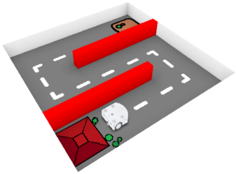 | 3. Buttons | Thymio doit répondre aux ordres des bouttons | 2 | Oui | Missing global | La variable motor_right_target a oublié d'être déclarée comme variable globale | Moyen | 28 (moyen) | Bon | 9 minutes | Thymio ne doit pas se cogner contre les murs, et arriver à l'usine des robots | Pas possible en VPL ou en scratch -> propre à python | Evenementiel | Compile | Capacité de généralisation (copier le model de motor_left à motor_right) | Run, se rend compte de ce qui manque, se base sur motor_left_target pour corriger | Run, se rend compte avec plus de difficulté de ce qu'il manque, retourne voir le court pour voir comment declarer motor_right_target
 |  |  |  |  | Wrong button | Le boutton backward a été remplacé par forward | Moyen |  |  |  |  | Possible en VPL et scratch |  | Logique | Capacité de regarder le code dans son ensemble | Run, manipule thymio, se rend compte que forward est pourtant bien défini: l'erreur vient d'ailleur | Run, manipule Thymio, forward est pourtant bien défini, mais s'entête à vouloir modifier forward quand meme |  | Debugging strategies - identification, representation, selection, application, evaluation
 | 4. Sensors | Thymio doit se fier à ses capteur pour faire des allers retours | 2 | Oui | Wrong index | Le programme essaie d'acceder à un index out of bound pour les capteurs (7 au lieu de 6) | Moyen | 21 (court) | Mauvais | 6 minutes | Thymio doit transporter des bouts de bois de la droite à la gauche | En VPL ou en scratch, referer au mauvais senseur | Evenementiel | Run-time | Capacité à utiliser la console et la lecon dans un code brouillon | Run, lit la console, se rappelle (ou va voir la lecon) pour corriger 7 en 6 pour le capteur arrière (bonus: met le code au propre) | Run, s'étonne que ca ne fonctionne pas, puis lit la console, retourne voir la lecon, essaie de comprendre quel chiffre mettre
 |  |  |  |  | Wrong symbol | Le signe ">" est utilisé au lieu du signe "<" pour la detection des capteurs | Difficile |  |  |  |  | En VPL ou en scratch, mauvais seuil |  | Logique | Capacité de logique et débogage d'état, manipulation du robot | Run, se rend compte que Thymio ne change pas d'état, manipule Thymio, va voir la lecon, corrige | Run, n'a pas cette logique de bug d'état, change des trucs au hasard. Relis la lecon pour voir un truc similaire, et corrige en recopiant la lecon sans comprendre forcement
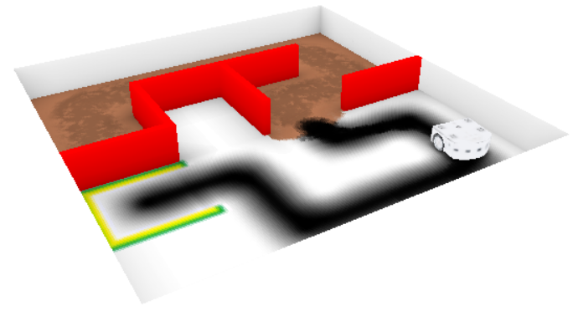 | 5. Parking | Thymio doit d'abord s'orienter avec les murs puis suivre la ligne noire et s'arreter sur la place verte | 4 | Oui | Wrong ground | Le seuil pour detecter la ligne est trop haut car le sol est trop foncé, il faut le baisser | Difficile | 40 (long) | Moyen | 10 minutes | Thymio doit passer le test ultime des robots : il doit s'échapper du labyrith, puis être capable de suivre la ligne noire au sol, puis s'arreter sur la place verte | Possible en VPL (preuve) et en scratch, utiliser les lumières pour les etats | Evenementiel sous forme de FSM | Logique | Deboggage d'état | Run, se rend compte que Thymio n'est pas dans le bon état, cherche ce qui fait basculer Thymio d'état, print(ground) et corrige | Run, peut avoir du mal à se rendre compte que l'état n'est pas bon, ne vas pas utiliser de print, aura vraiment du mal à trouver l'erreur, va bcp utiliser la lecon pour voir si le code est bien ecrit | 2 versions: avec des variables, et harcodé. Une novice m'a dit qu'elle preferait avoir les valeurs bruts (magic numbers / hardcodé)
 |  |  |  |  | Wrong turn | Thymio se rapproche des murs ou s'eloigne des lignes, il faut changer un signe - | Moyen |  |  | 5 minutes |  |  |  | Logique | Capacité de logique et de manipulation | Run, est dans le bon état, mais cherche à se raprocher des murs, manipulation du robot pour s'en rendre compte | Run, ne manipule peu/pas le robot, a vraiment du mal à voir d’où peut venir l'erreur, change des lignes au hasard jusqu’à ce que ca marche
 |  |  |  |  | Add stop mode | Il faut rajouter mode = STOP à la fin pour que le robot s'arrète | Difficile |  |  | 10 minutes |  |  |  | Logique | Capacité d'anticipation de l'algorithme et de deboggage d'état | Run, appuie sur le bouton, mais ne change pas d'état. Anticipe ce que fait l'algorithme et se rend compte que le mode STOP n'est jamais appelé | Run (si n'a pas déjà burn out), appuie sur le bouton mais continue. Ne va pas chercher à anticiper l'algorithme, va peut etre essayer de modifier le code en inserant des nouveaux bugs
 |  |  |  |  | Scotch on sensor | Un bout de scotch bloque un des capteurs au sol, il faut l'enlever | Difficile |  |  | 5 minutes |  |  |  | Environnemental | Capacité de réfléchir en dehors du programme | Run, et se rendent compte que Thymio ne réagit pas correctement aux capteur, print() les capteurs du sol pour se rendre compte que =0, manipule le thymio pour voir le bout de scotch | Vont difficilement comprendre que l'erreur puisse ne pas provenir du programme, mais de l'environnement. Il faut avoir le reflex de print et avoir assez confiance pour se dire que les valeurs sont dues à un défault du robot et pas du programme

